المؤشرات الكلية

سوق العراق للاوراق المالية
جلسة الخميس 2026/5/7 |  |  |  | تقرير أسعار الأسهم المتداولة لسوق العراق للأوراق المالية
الجلسة (80)
الاسهم المتداولة المدرجة و OTC |  |  | 453,485,939 |  |  | قيمة الأسهم المتداولة المدرجة و OTC |  | 698,533,385 |  |  | صفقات الشركات المدرجة وOTC | 1081
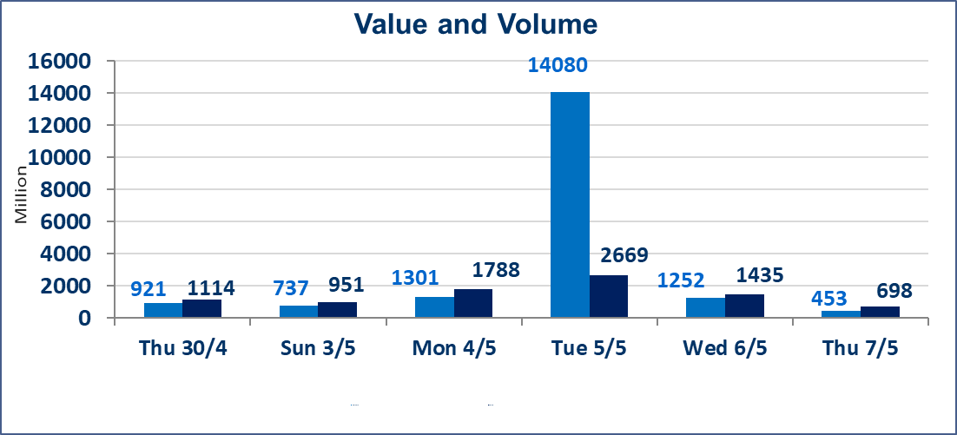
المؤشر60 ISX اليوم | 987.37 |  | نقطة |  |  | المؤشر15 ISX اليوم | 1257.66 | نقطة
المؤشر 60 ISX السابق | 985.61 |  | نقطة |  |  | المؤشر 15 ISX السابق | 1257.02 | نقطة
نسبة التغير | 0.18 |  | % |  |  | نسبة التغير | 0.05 | %
عدد النقاط | 1.76 |  | نقطة |  |  | عدد النقاط | 0.64 | نقطة

الشركات المدرجة | 104 | OTC | 14 | 118 |  | الشركات غير المتداولة المدرجة | 42 | OTC | 12 | 54
الشركات المتداولة | 51 | OTC | 2 | 53 |  | الشركات المرتفعة |  |  | 14
شركات الهيئة العامة |  |  |  | 3 |  | الشركات المنخفضة |  |  | 8
الموقوفة بقرار من هيأة الأوراق المالية |  |  |  | 8
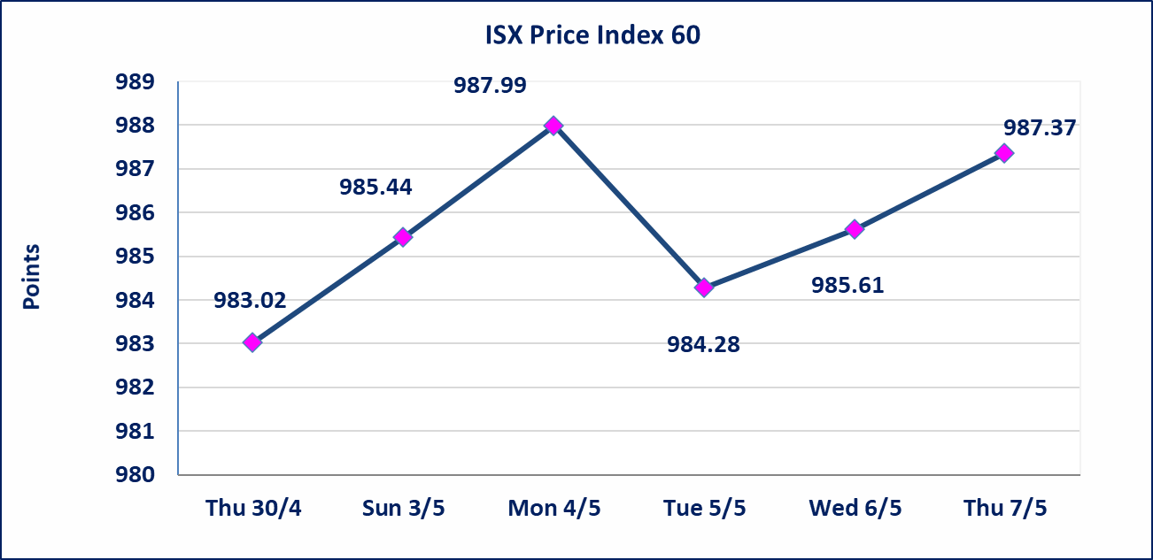
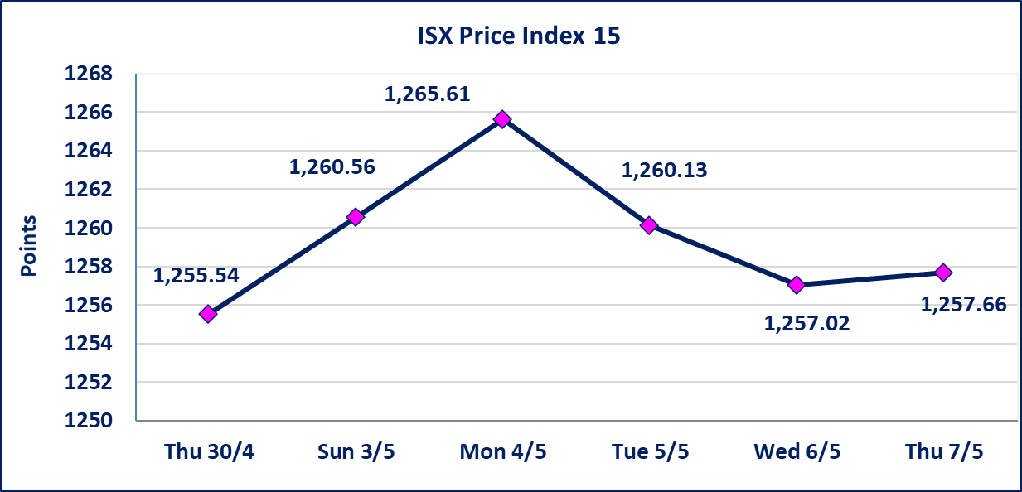

الحد الأعلى والادنى للتغير في السعر | نسبة التغير في كافة المنصات (5%) إرتفاعاً وإنخفاضاً من سعر الاغلاق السابق.
Web site : www.isx-iq.net E-mail : info-isx@isx-iq.net |  |  |  |  | 07834000034 - 07711211522 : ص . ب :3607 العلوية الهاتف |  |  |  |  |  | بغداد /الكرادة/ قرب المسرح الوطني /مجاور مصرف الخليج التجاري

نسبة التغير
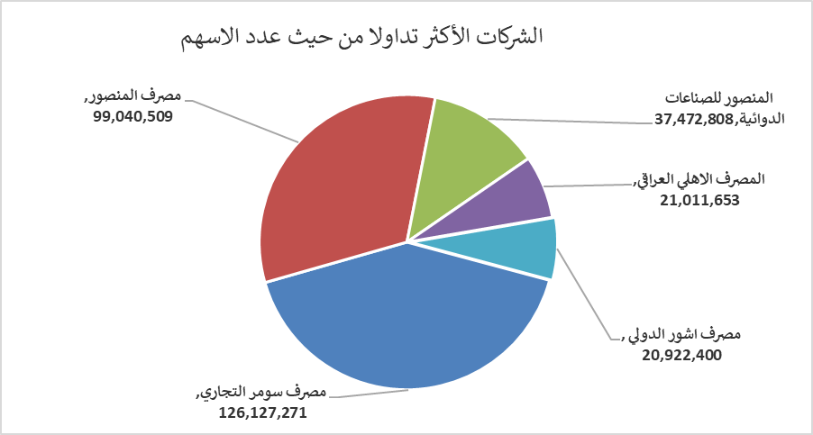
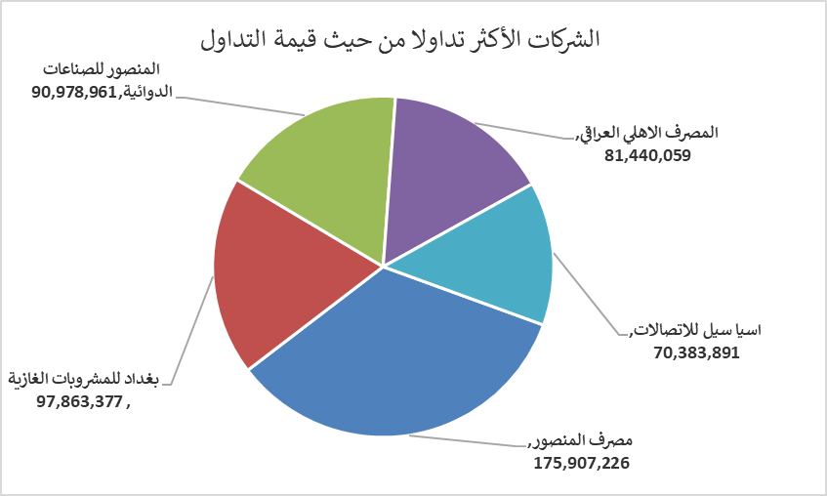
الشركات الأكثر ارتفاعاً وانخفاضاً
جلسة الخميس 2026/5/7

نسبة التغير لاسعار الاغلاق الاكثر ارتفاعاً |  |  |  | نسبة التغير لاسعار الاغلاق الاكثر انخفاضاً
اسم الشركة | اغلاق | التغير(%) | الاسهم المتداولة | اسم الشركة | اغلاق | التغير (%) | الاسهم المتداولة
مصرف اشور الدولي | 0.260 | 4.00 | 20,922,400 | الصناعات الالكترونية | 1.450 | -3.33 | 1,845,649
العراقية لانتاج وتسويق اللحوم | 4.670 | 3.78 | 6,889 | بابل للانتاج الحيواني والنباتي | 9.890 | -3.04 | 238,803
فندق فلسطين | 18.920 | 2.33 | 989,284 | الخازر لانتاج المواد الانشائية | 1.250 | -2.34 | 3,500
الفلوجة لانتاج المواد الانشائية | 2.760 | 2.22 | 4,664,812 | الخاتم للاتصالات | 3.800 | -1.55 | 604,972
مصرف العراقي الاسلامي | 1.080 | 1.89 | 927,888 | النخبة للمقاولات العامة | 0.700 | -1.41 | 164,915

الشركات الاكثر نشاطا حسب الاسهم المتداولة (حجم التداول) |  |  |  | الشركات الاكثر نشاطا حسب القيمة المتداولة
اسم الشركة | اغلاق | التغير(%) | الاسهم المتداولة | اسم الشركة | اغلاق | التغير (%) | القيمة المتداولة
مصرف سومر التجاري | 0.200 | 0.00 | 126,127,271 | مصرف المنصور | 1.770 | 0.00 | 175,907,226
مصرف المنصور | 1.770 | 0.00 | 99,040,509 | بغداد للمشروبات الغازية | 6.180 | -0.32 | 97,863,377
المنصور للصناعات الدوائية | 2.420 | 0.83 | 37,472,808 | المنصور للصناعات الدوائية | 2.420 | 0.83 | 90,978,961
المصرف الاهلي العراقي | 3.860 | 0.26 | 21,011,653 | المصرف الاهلي العراقي | 3.860 | 0.26 | 81,440,059
مصرف اشور الدولي | 0.260 | 4.00 | 20,922,400 | اسيا سيل للاتصالات | 16.950 | 0.00 | 70,383,891

